Hoja2
 |  |  |  |  |  |  | Inver
C | TEP | n | R | R=C*(TEP*(1+TEP)^n)/(1+TEP)^n-1) | C=R*(1+TEP)^n-1)/(TEP*(1+TEP)^n) |  | ()
33759.2 | 0.00604491902 | 36 | 1046.31 | 1046.31 | 33759.212607 | 1 |  | 0
 |  |  |  |  |  | 2 |  | 0
 | Van=-Inver+VA | BC=VA/Inversion | PRD=tg | TiR es del flijo(flechitas) |  | 3 |  | 0
 |  |  |  |  |  | 4 |  | 0
 |  |  |  |  |  | 5 |  | 0
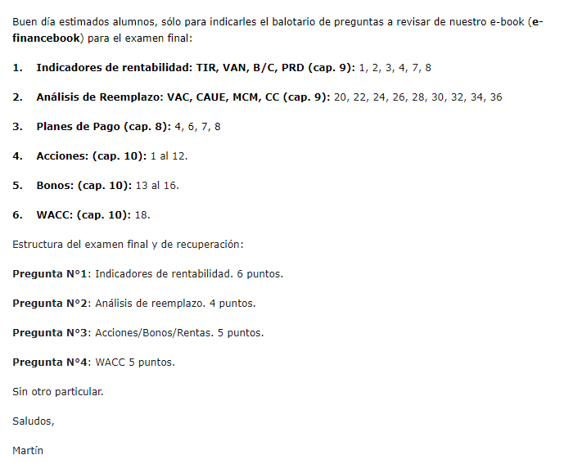
 |  |  |  |  |  | 6 |  | 0
 |  |  |  |  |  | 7 |  | 0

 | 215 |  |  |  |  | p236 | Analisis de Reemplazo

